Bug Report
Titulo | TC-03
Passos para reprodução | 1- Acessar o link "https://www.amazon.com.br"
 | 2- Clicar no drop down "Todos" à esquerda da barra de busca
 | 3- Selecionar categoria diferente ("Casa")
 | 4- Digitar termo a ser pesquisado
 | 5- Pressionar a tecla "enter"
Resultado esperado | Apresentar os resultados de acordo com categoria selecionada
Resultado Encontrado | Caso não tenha resultados, o sistema volta pro default (Todos) e mostra os resultados. (É mais uma observação sobre o funcionamento do site do que um bug de fato)
Ambiente de teste | Ambiente de Produção
Prioridade | Baixa
Tipo | UI/UX
Evidencia | CT-3-Categoria_selecionada.mp4

Titulo | TC-06
Passos para reprodução | 1- Acessar o link "https://www.amazon.com.br"
 | 2- Aguardar o carrossel encerrar o ciclo
Resultado esperado | Carrossel continuar circulando após chegar no início
Resultado Encontrado | Ao voltar para o primeiro banner, o carrossel trava no primeiro item
Ambiente de teste | Ambiente de Produção
Prioridade | Baixa
Tipo | UI/UX
Evidencia | CT-6-Carrossel.mp4
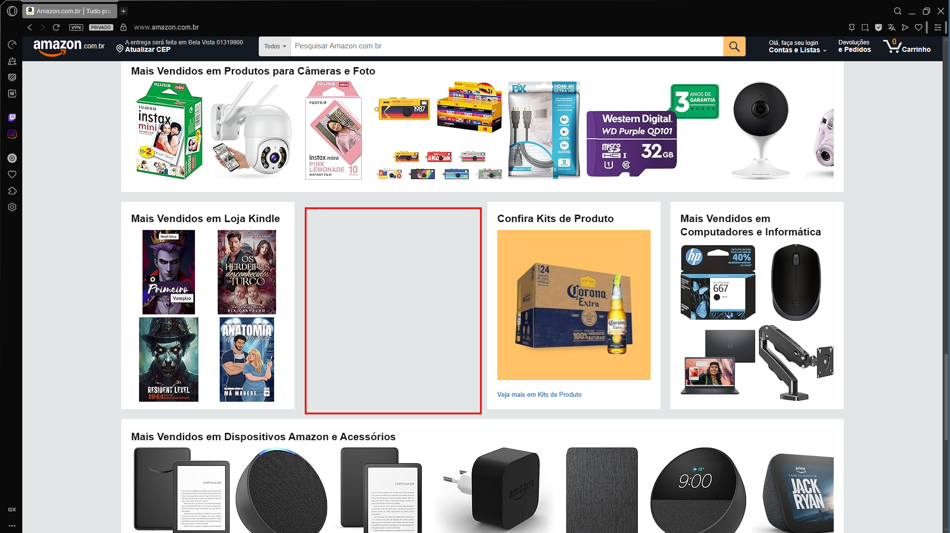
Titulo | TC-07
Passos para reprodução | 1- Acessar o link "https://www.amazon.com.br"
 | 2- Rolar a página para baixo
Resultado esperado | Página preenchida sem espaços internos em branco
Resultado Encontrado | Página apresenta alguns espaçamentos aleatórios entre os produtos
Ambiente de teste | Ambiente de Produção
Prioridade | Baixa
Tipo | UI/UX
Evidencia | Imagem ao lado
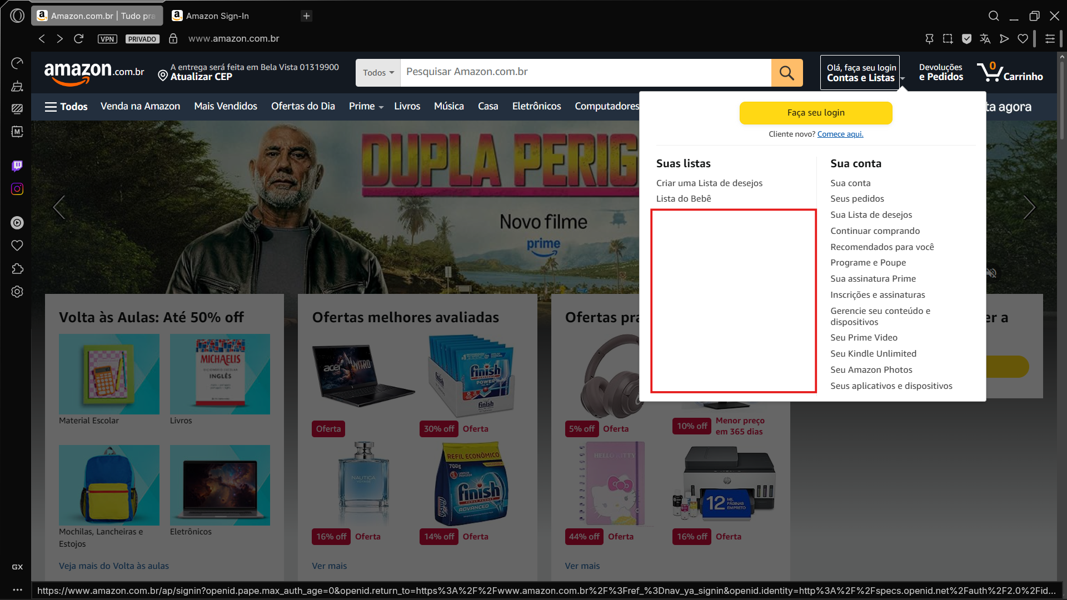
Titulo | TC-08
Passos para reprodução | 1- Acessar a página inicial do site
 | 2- Clicar em "Contas e Listas", localizado à direita da barra de buscas
 | 3- Verificar alinhamento de conteúdo no dropdown aberto
 | 4- Verificar preenchimento do espaço do dropdown
Resultado esperado | Página preenchida sem espaços internos em branco
Resultado Encontrado | Página apresenta alguns espaçamentos aleatórios entre os produtos
Ambiente de teste | Ambiente de Produção
Prioridade | Baixa
Tipo | UI/UX
Evidencia | Imagem ao lado

